PM REPORT (새양식)
 |  |  |  |  |  |  |  |  |  |  |  |  |  |  |  | 작성 |  | 검토 |  | 승인
 |  |  | M.A.T Co.,LTd
 |  |  | Micro Advanced Technology |  |  |  |  |  |  |  |  |  |  |  |  | 강석희

작업 보고서

 |  |  |  |  |  |  |  |  |  |  |  |  |  |  |  | 점검일 |  | 2022-12-29
 |  |  |  |  |  |  |  |  |  |  |  |  |  |  |  | 시간 |  | 10 시 00 분 ~ 14 시 00분 ( 4 시간 00 분 )

업 체 명 |  | 온세미컨덕터 |  |  |  |  |  |  | MODEL |  |  | 1701HW |  |  |  |  | SET-UP 일 |  | -
고객 담당자 |  | 김일남 부장 |  |  |  |  |  |  | SERIAL NO |  |  | - |  |  |  |  | 이전 작업일 |  | -
MAT 작업자 |  | 정동교, 강석희, 박종현 |  |  |  |  |  |  | 공정명 |  |  | - |  |  |  |  | 경과일 |  | #VALUE!

1. 작업명 (PM, TROUBLE, 점검, 기타) |  |  |  |  |  |  |  |  |  |  |  |  |  |  | 5. 사진
NF#02_01, 02 NF#03_01, 02 PreWet Powder 막힘관련 설비 Date점검

2. 증상,원인
NF#02_01, 02 NF#03_01, 02 PreWet Powder 막힘관련 설비 Date점검

3. 조치내용
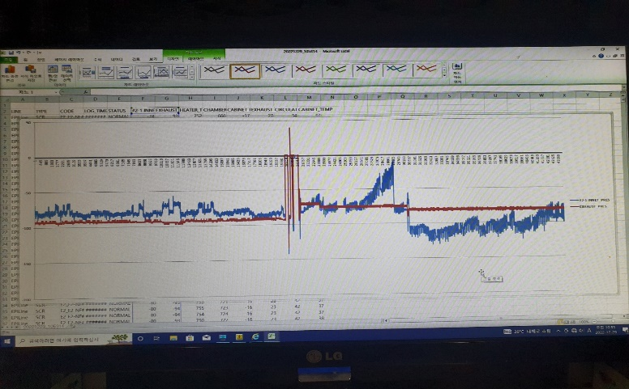 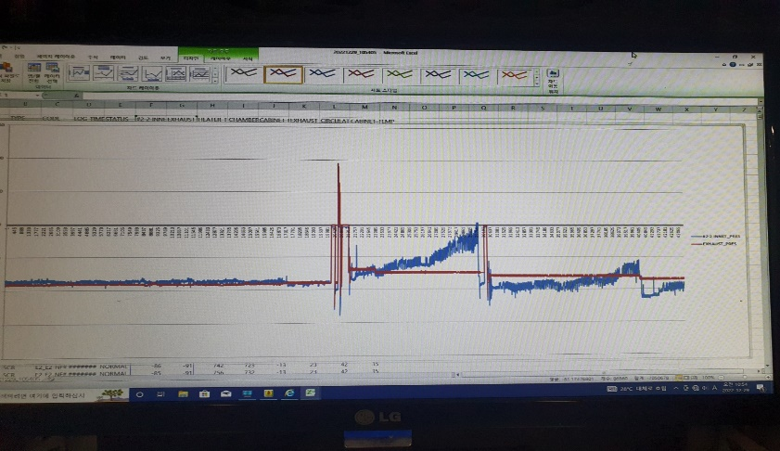 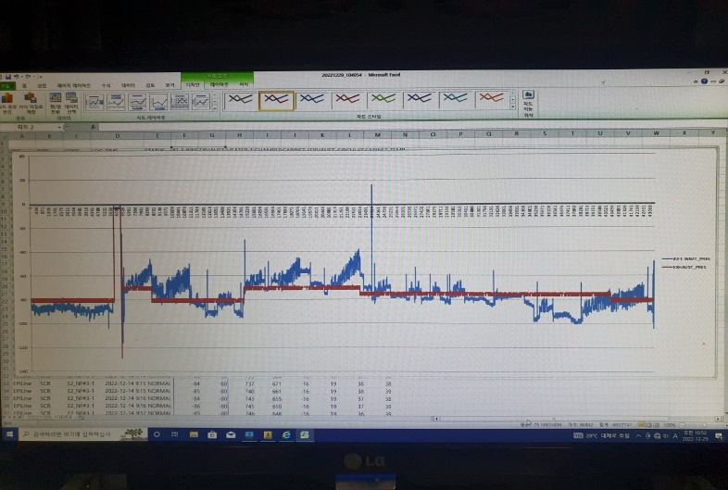 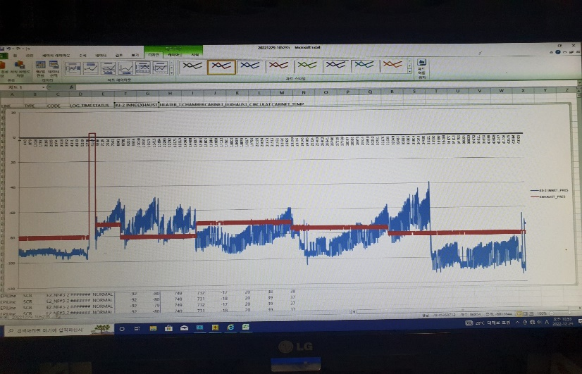 < PreWet Powder 막힘관련 설비 Date점검 > - 12/14 09:00시 ~ 12/29 11:00까지 설비트렌드 그래프 Date NF#02-1 NF#02-2 NF#03-1 NF#03-2 - 설비 악조건 Test진행 총유량 1100SLM 유입시 설비 Pressure 이상 無 - Trend 확인 시 Inlet Pressure -40 ~ 1.5일 후 설비Alarm발생 후 Down - PreWet 시수 8 -> 10L 상향 후 Level Sensor 수위상승 (상승 수위Marking진행) * H/J 용량부족으로 인한 Setting값 유지안됨 issue (NF#03-01, 02) - 용량상향 된 H/J 장착하여, Setting값(150ºC) 유지되는 것 확인완료(4시간 확인) - 현장확인결과 PreWet Flowmeter 설치관련 여유공간 있는 것 확인 ( 3/8" SUS Tube 5cm / 3/8" PFA Tube 1m / 3/8 Union Tee 1EA 3/8" 3/4 Male Elbow Connector 1EA / 3/8" 3/4 Male Connector 1EA 필요)
 |  |  |  |  |  |  |  |  |  |  |  | Plasma 설비 |  |  | 그 외 설비
 |  |  |  |  |  |  |  |  |  |  |  | Inner : % 부식 : |  |  | Heat Chamber : % 부식: Power 색/경도 :

 |  |  |  |  |  |  |  |  |  |  |  | Reactor : % 부식 : Coating : |  |  | Middle Flange : % 부식: Coating :

 |  |  |  |  |  |  |  |  |  |  |  | Wet Tank : % 부식 : Coating : |  |  | Wet Chamber : % 부식: Coating :

 |  |  |  |  |  |  |  |  |  |  |  | Exhaust : % 부식 : Coating : |  |  | Exhaust : % 부식: Coating :

4. CHECK VALUE |  |  |  |  |  |  |  |  |  |  |  |  |  |  |  |  | 6. 비고 (특이점, 위험요소, 개선사항)
Pressure | Inlet#1 mmH2O |  | Inlet#2 mmH2O |  | Inlet#3 mmH2O |  | Inlet#4 mmH2O |  | Exh. P mmH2O |  | Cab. P mmH2O |  | Cir. P Kpa |  | B/A. P Kpa
 | 전 | 후 | 전 | 후 | 전 | 후 | 전 | 후 | 전 | 후 | 전 | 후 | 전 | 후 | 전 | 후
 |  | -110 |  |  |  |  |  |  |  | -80 |  | -11 |  | 136
Temp | Temp #1 |  | Temp #2 |  | Temp #3 |  | Temp #4 |  | Reactor. T |  | Wet. T |  | Cab. T |  | Exh. T
 | 전 | 후 | 전 | 후 | 전 | 후 | 전 | 후 | 전 | 후 | 전 | 후 | 전 | 후 | 전 | 후
 |  | 750 |  | 750 |  |  |  |  |  |  |  | 33 |  |  |  | 22
Utility | Burning SLM |  | S/A SLM |  | In Purge N2 SLM |  | C/W SLM |  | Torch 전압 v |  | Torch 전압 A |  | Torch N2 SLM
 | 전 | 후 | 전 | 후 | 전 | 후 | 전 | 후 | 전 | 후 | 전 | 후 | 전 | 후
 |  | 900 |  | 80 |  | 260 |  | 22
* Part 사용 이력
Part 명 |  |  | 규격 |  |  | Code |  |  | 수 량 | 유/무 | 업체 재고 | Part 명 |  |  |  | 규격 |  | Code |  | 수량 | 유/무 | 업체 재고

 |  |  |  |  |  |  |  |  |  |  |  | 출장비 |  |  |  |  |  |  | 인원수 |  | 유/무상
 |  |  |  |  |  |  |  |  |  |  |  |  |  |  |  |  |  |  | 2 |  | 무상
* 기 타 :

